关系图
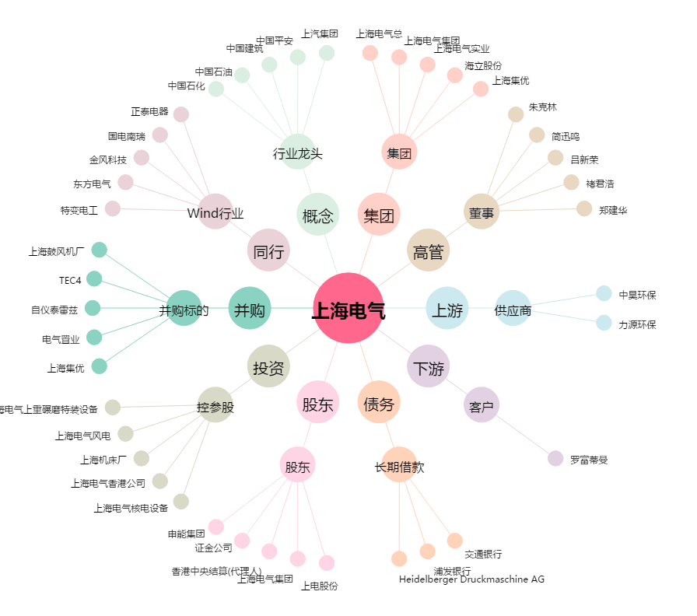
上海电气[601727.SH] - 关系概览图

